CARPORT
ISOTRA a.s.
Bílovecká 2411/1, 746 01 Opava |  |  |  |  |  |  |  |  | TEL.: +420 553 685 101 |  |  |  | FAX: +420 553 685 110 |  |  |  |  |  |  |  |  |  |  |  |  |  |  |  |  |  |  |  |  |  |  |  |  |  | www.isotra.cz
Bon de commande ARTOSI CARPORT
CARPORT AUVENT

Commande |  |  |  |  |  |  |  |  |  |  | Client
Nr de commande
 |  |  |  |  |  |  |  |  |  |  | TVA
Commandé le |  |  |  |  |  |  |  |  |  |  | Adresse de facturation

Téléphone
 |  |  |  |  |  |  |  |  |  |  | Adresse de livraison
Délai de livraison

Repere | Quantité | Abbréviation nr. 2 | Type de produit | Largeur (mm) | Hauteur = avancée (mm) | Couleur de composants laqués | Couleur du toit | Pente du toit | Point d'accès | Point d'accès auxiliaire | Fixation du cadre | Type de pied | Pied A1 | Pied A1 - Hauteur de passage (mm) | Pied A1 - Déplacement vers l’axe (mm) | Pied A1 - Placement de l’écoulement | Pied A3 | Pied A3 - Hauteur de passage (mm) | Pied A3 - Déplacement vers l’axe (mm) | Pied A3 - Placement de l’écoulement | Pied C1 | Pied C1 - Hauteur de passage (mm) | Pied C1 - Déplacement vers l’axe (mm) | Pied C1 - Placement de l’écoulement | Pied C3 | Pied C3 - Hauteur de passage (mm) | Pied C3 - Déplacement vers l’axe (mm) | Pied C3 - Placement de l’écoulement | Pied (additionnel)A2 | Pied A2 - Hauteur de passage (mm) | Pied A2 - Déplacement vers l’axe (mm) | Pied A2 - Placement de l’écoulement | Pied (additionnel) C2 | Pied C2 - Hauteur de passage (mm) | Pied C2 - Déplacement vers l’axe (mm) | Pied C2 - Placement de l’écoulement | Éclairage | Placement de l’éclairage | Emballage
1 | 2 | 3 | 4 | 5 | 6 | 7 | 8 | 9 | 10 | 11 | 12 | 13 | 14 | 15 | 16 | 17 | 18 | 19 | 20 | 21 | 22 | 23 | 24 | 25 | 26 | 27 | 28 | 29 | 30 | 31 | 32 | 33 | 34 | 35 | 36 | 37 | 38 | 39 | 40

Notes:

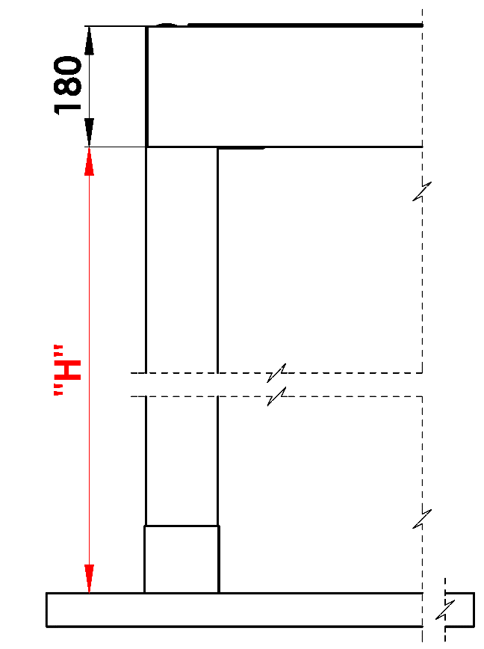
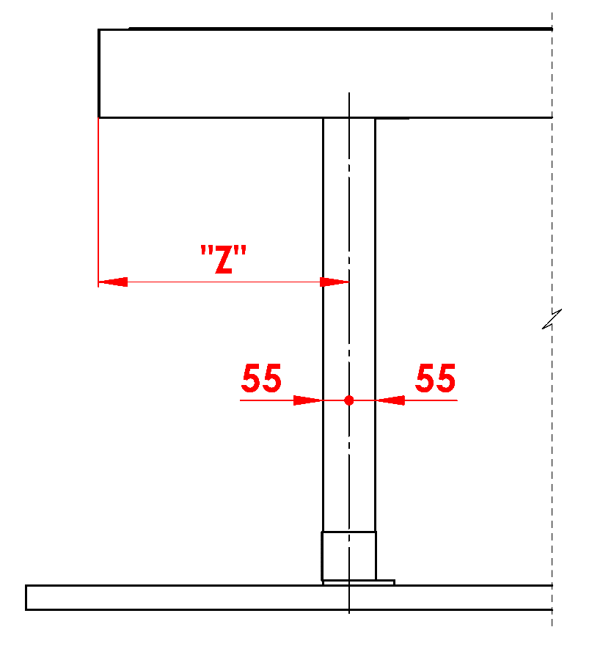
Notes explicatives:
16/ Hauteur de passage de 500 à 3000mm. |  |  |  |  |  |  | S - Largeur |  |  |  |  |  |  |  |  |  | Hauteur de passage |  |  |  |  |  |  | Déplacement longitudinal d’un pied
17/ Déplacement vers l’axe 0mm, ou aussi de 255 à 1055mm déplacement longitudinal, ou aussi de 255 - 555mm déplacement sur largeur. |  |  |  |  |  |  | L - Longeur

Nombre recommandé d’écoulements :
égal ou inférieur à 12m² de la surface de la pergola - 1 écoulement
supérieur à 12m² de la surface de la pergola - 2 écoulements
supérieur à 24m² de la surface de la pergola - 3 écoulements recommandés

Notes:
Les profils de couverture sont commandés séparément.
Pour des raisons technologiques, il est impossible d’appliquer une nouvelle couche de vernis sur tous les profils.

 |  |  |  |  |  |  |  |  |  |  |  |  |  |  |  |  | Emplacement de la vidange dans le rack

Valable de: 01.11.2025
Tout échange commercial est d´apres le décret des conditions générales de vente de l´entreprise ISOTRA a.s. tel que modifié, sauf autres mentions.

